Лист 1
Прайс-лист
МИР ПРЯЖИ

В валюте: руб. (курс 1).
Цены указаны на 07.08.2020

№ | Номенклатура/ Характеристика номенклатуры | Описание | Изображение | Артикул | Цена | Ед. | Остаток | Ссылка на сайт
 | Стеклянные бутылочки "Рукоделие" CA-354 подвеска с наполнением | Стеклянные бутылочки "Рукоделие" CA-354 подвеска с наполнением | 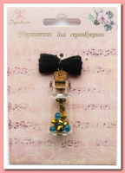 | CA-354 | 57.25 |  |  | Изображение
 | Стеклянные бутылочки "Рукоделие" CA-354 подвеска с наполнением |  |  |  | 57.25 | шт | 41 | Изображение
 | Стеклянные бутылочки "Рукоделие" CA-393 подвеска с наполнением | Стеклянные бутылочки "Рукоделие" CA-393 подвеска с наполнением | 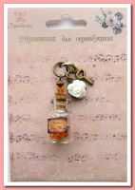 | CA-393 | 79.90 |  |  | Изображение
 | Стеклянные бутылочки "Рукоделие" CA-393 подвеска с наполнением |  |  |  | 79.90 | шт | 74 | Изображение
 | Стеклянные бутылочки "Рукоделие" CA-92 подвеска с наполнением | Стеклянные бутылочки "Рукоделие" CA-92 подвеска с наполнением | 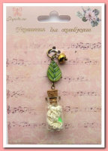 | CA-92 | 46.01 |  |  | Изображение
 | Стеклянные бутылочки "Рукоделие" CA-92 подвеска с наполнением |  |  |  | 46.01 | шт | 5 | Изображение

